通用语言
通用语言：选择字段类型定义
企业基本信息表中有很多字段是选择类型的字段。
比如：生产状况,经济类型,科研投入,质量管理办法,质量提升需求 等。这类字段的值有些可以多选，也可以单选。
以“质量提升需求”字段为例，有以下选项：□检验员培训 □质量负责人培训 □其他：
该字段可以多选，甚至还可以选择其他，并且可以为“其他”写上附加的文字信息。
对于这个字段类型，用XML格式保存选项文字信息及选择结果。
通用语言：录入信息转换为结果信息
该语言的作用是定义将“录入信息”转换为“结果信息”的方法，有如下两种情况：
1.如果录入信息为逗号分隔的数字，那么结果信息是一个数字，其值为录入值的平均数。
比如：如果“录入信息”为：“1,2,3,4"，那么“结果信息”的值是(1+2+3+4)/4=2.5
2.其他情况，“结果信息”等于“录入信息”。

通用语言：误差限量语法定义及满意度自动计算方法
产品类型_检验项目表中有一个字段：“误差限量”，它规定误差范围，用于自动计算“检验报告单项表”中的“满意度”属性值。
如果“检验报告单项表”中的“不同实验室间误差”的值在误差范围之内，“满意度”的值为满意，否则为不满意。
“误差限量”字段的值有以下三种定义：
1：为空，表示不计算“满意度”的值，设置“检验报告单项表”中的“满意度”的值为空。
2：为单数值项，每个数值前面可以有三个符号：+/-/±表示正/负/正负方向的误差。
比如：±0.5表示正负0.5的误差范围，+0.5表示正0.5的误差范围，-0.5表示负0.5的误差范围
如果“检验报告单项表”中的“不同实验室间误差”的值在误差范围之内，“满意度”的值为满意，否则为不满意。
3：条件项+两个数值项组合
条件项由“通用语言：条件项语法定义”定义。该组合的格式定义为：条件项?单数值项1:单数值项2
意义为：如果“检验报告单项表”中的“检测机构检验结果”属性值满足条件项，那么选择单数值项1为最终判断的误差范围，否则，选择单数值项2。
如果“检验报告单项表”中的“不同实验室间误差”的值在误差范围之内，“满意度”的值为满意，否则为不满意。
算法过程见流程图:自动计算检验报告单项表的“不同实验室间误差”和“满意度”
注意，流程图中的round(*,2)是四舍五入函数,取2位小数,
“不同实验室间误差”包括两种算法：
1:绝对误差=（企业自检数据-质检机构检测数据）
2:相对误差=（企业自检数据-质检机构检测数据）/两个数据平均值
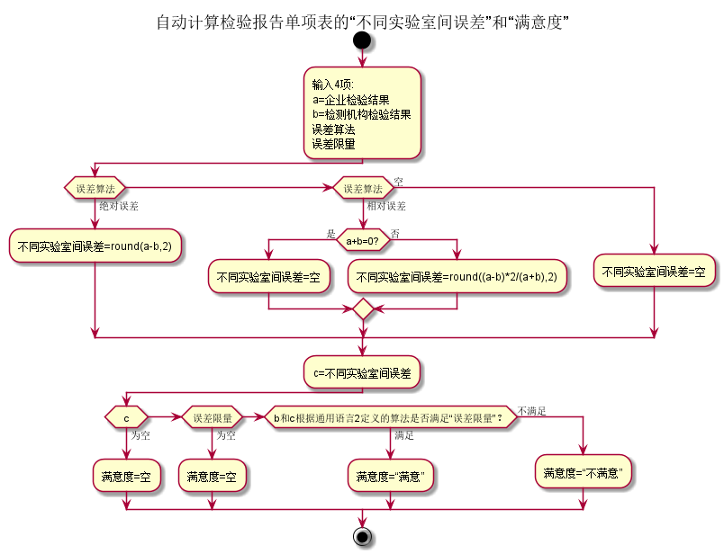

通用语言：条件项语法定义
条件项语法表示一个数值的比较关系，格式为比较字符+数值。比较字符有5种：>,<,=,≥,≤分别表示大于，小于，等于，大于等于，小于等于。
比如：
<0.5表示如果某数值小于0.5时条件成立。
≥0.5表示如果某数值大于等于0.5时条件成立。

